Додаток №2_Тендерна пропзиція
 |  |  |  |  |  |  | Додаток №1 до Запиту №2308АР
 | Форма цінової пропозиції

(Назва Учасника), надає свою пропозицію щодо участі у місцевій закупівлі засобів безпеки на складських комплексах.
Відомості про підприємство

Відомості про особу (осіб), які уповноважені представляти інтереси Учасника

№ п/п | Технічні характеристики та опис |  |  |  | ОВ | Кількість | Ціна, за одиницю, (з урахуванням всіх податків і зборів) * | Вартість, грн., (з урахуванням всіх податків і зборів) *

 | Запит**
 | Назва | Візуалізація | Характеристики | Пропозиція (вказати модель (торгову марку), виробника, параметри та характеристики продукції, фотографія товару обов'язково) | Запит | Запит
1 | Каска захисна MILWAUKEE BOLT100 (червона) | 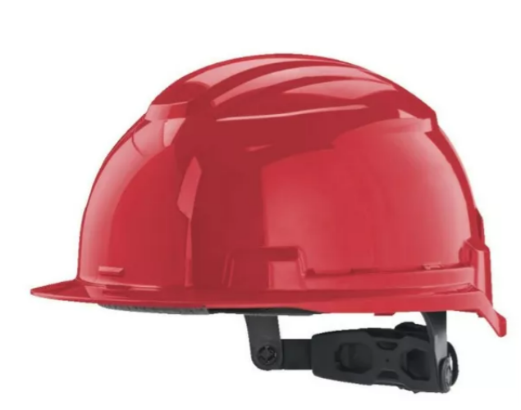 | Матеріал: пластик Клас: напівпрофесійні Країна походження:США Призначення: для будівельників, для монтажників, для виробництв Колір:червоний; Температурний режим: від -30°C до +55°C; Система регулювання Dial-Fit, дозволяє однією рукою ідеально підігнати каску під розмір голови; Відсіки для аксесуарів: спеціальні пази для кріплення навушників, щитка, фонарів та інших аксесуарів Milwaukee. |  | шт | 20 | 0.00 ₴ | 0.00 ₴
2 | Будівельна каска Milwaukee BOLT100 (біла) | 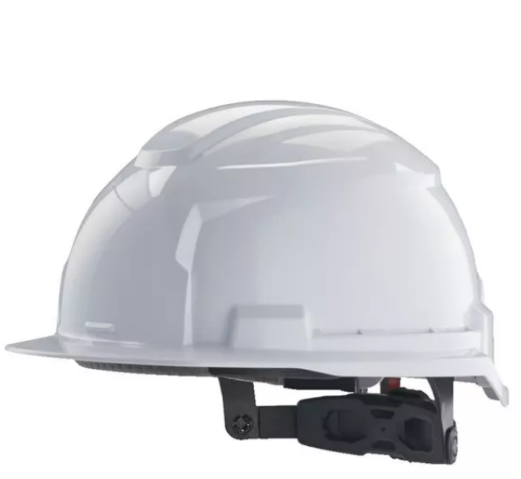 | Матеріал: пластик Клас: напівпрофесійні Країна походження:США Колір:білий; Призначення: для будівельників, для монтажників, для виробництв Температурний режим: від -30°C до +55°C; Система регулювання Dial-Fit, дозволяє однією рукою ідеально підігнати каску під розмір голови; Відсіки для аксесуарів: спеціальні пази для кріплення навушників, щитка, фонарів та інших аксесуарів Milwaukee. |  | шт | 20 | 0.00 ₴ | 0.00 ₴
3 | Каска 3M Peltor G3000NUV Solaris HV (США) – ABS (жовта) | 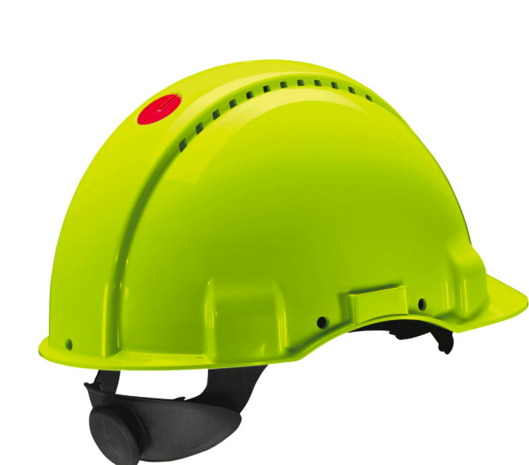 | Матеріал: ABS пластик підвищеної радіаційної стійкості Країна походження: США Призначення: для використання в складних умовах, що вимагають ефективного захисту. Плавне гвинтове регулювання текстильної ферми. Колір:жовтий Змінна пластикова стрічка від поту Температурний режим: від -30°C до +55°C. Технологія Solaris. Датчик полегшує прийняття рішення про заміну шолома Широка екосистема 3M Peltor — легка інтеграція із захисними навушниками/щитками та відомою надійністю 3M Відповіднідсть стандарту EN397 |  | шт | 8 | 0.00 ₴ | 0.00 ₴
4 | Каска 3M Peltor G3000NUV Solaris Blue (США) – ABS (синя) | 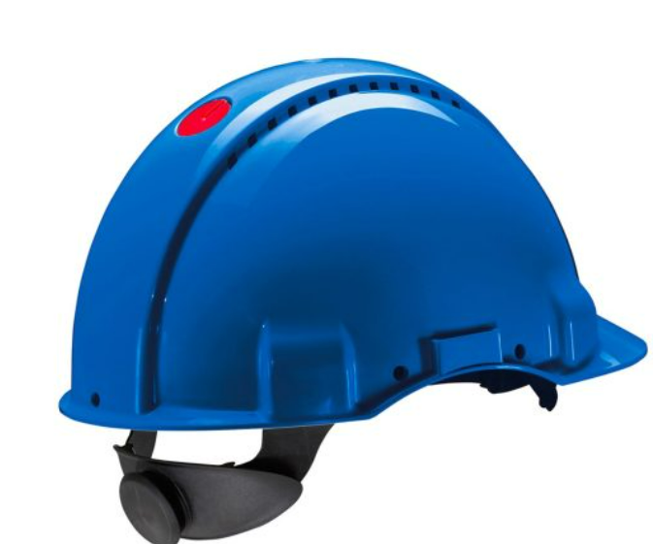 | Матеріал: ABS пластик підвищеної радіаційної стійкості Країна походження: США Призначення: для використання в складних умовах, що вимагають ефективного захисту. Колір: синій Плавне гвинтове регулювання текстильної ферми. Змінна пластикова стрічка від поту Температурний режим: від -30°C до +55°C. Технологія Solaris. Датчик полегшує прийняття рішення про заміну шолома Широка екосистема 3M Peltor — легка інтеграція із захисними навушниками/щитками та відомою надійністю 3M Відповіднідсть стандарту EN397 |  | шт | 3 | 0.00 ₴ | 0.00 ₴
5 | Каска Delta Plus GRAWIROFL червона | 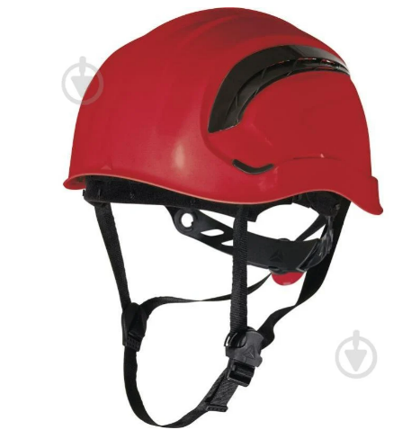 | Матеріал: АBS-пластик Тип:Каска Колір: червоний Термін експлуатації: 3 роки Країна-виробник: Україна Температурний режим: від -30°C до +55°C Система кріплення: Інноваційна система регулювання фіксації забезпечує ідеальну та стабільну посадку на будь-якій голові, розподіляючи тиск (розміри голови від 53 до 63 см). Покращена вентиляція (WIND): Модель має оптимізовані вентиляційні канали для кращої циркуляції повітря, що підвищує комфорт користувача. Сумісність з ПЗЗ: Стандартні 4-точкові кріплення для щитків, навушників та інших аксесуарів. Стандарти: EN 397 Країна-виробник: Франція |  | шт | 6 | 0.00 ₴ | 0.00 ₴
6 | Каска Delta Plus GRANITE WIND GRAWIBCFL біла | 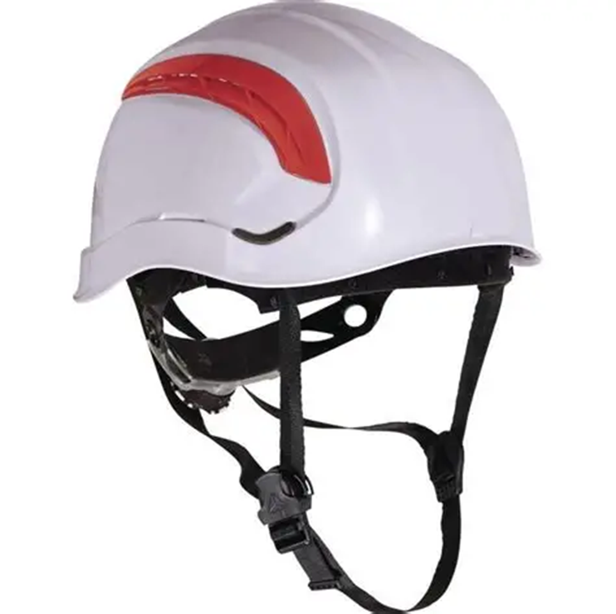 | Материал: ABS-пластик Вага: 355 г Тип: Каска Колір: Біла Шапка поліамід: 3 текстильних стрічки з 8 точками кріплення. Термоформована пов’язка налобна. Система застібок ROTOR регульована: окружність голови 53 - 63 см. Ремені для підборіддя з 3-ма точками кріплення. Жгут: Текстильна підкладка: налобна пов’язка з поліаміду. Потогінний ремінець: EVA. Оснащення: HDPE - поліетилен високої щільності. Відповідає стандартам: CE, EN397 |  | шт | 6 | 0.00 ₴ | 0.00 ₴
7 | Каска Delta Plus GRANITE WIND GRAWIJAFL жовта | 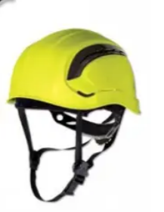 | Материал: ABS-пластик Вага: 355 г Тип: Каска Колір: Жовтий Шапка поліамід: 3 текстильних стрічки з 8 точками кріплення. Термоформована пов’язка налобна. Система застібок ROTOR регульована: розмір голови 53 - 63 см. Ремені для підборіддя з 3-ма точками кріплення. Жгут: Текстильна підкладка: налобна пов’язка з поліаміду. Потогінний ремінець: EVA. Оснащення: HDPE - поліетилен високої щільності. Відповідає стандартам: CE, EN397 Країна-виробник: Франція |  | шт | 6 | 0.00 ₴ | 0.00 ₴
8 | Каска Delta Plus GRANITE WIND GRAWIBLFL синя | 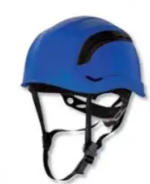 | Материал: ABS-пластик Вага: 355 г Тип: Каска Колір: Синій Шапка поліамід: 3 текстильних стрічки з 8 точками кріплення. Термоформована пов’язка налобна. Система застібок ROTOR регульована: розмір голови 53 - 63 см. Ремені для підборіддя з 3-ма точками кріплення. Жгут: Текстильна підкладка: налобна пов’язка з поліаміду. Потогінний ремінець: EVA. Оснащення: HDPE - поліетилен високої щільності. Відповідає стандартам: CE, EN397 Країна-виробник: Франція |  | шт | 3 | 0.00 ₴ | 0.00 ₴
9 | Навушники Delta Plus Interlagos INTERLIGHT | 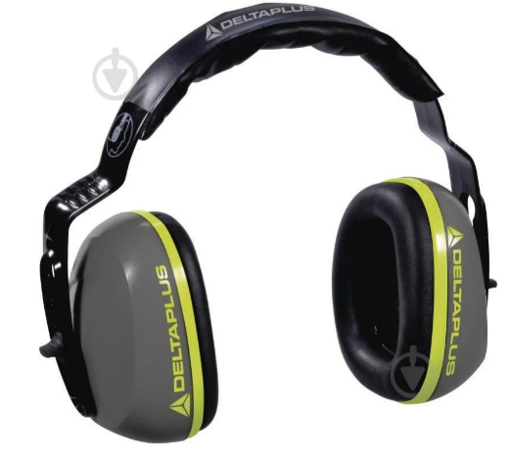 | Матеріал оголів'я ABS-пластик, регульоване за висотою, м'яке і гнучке регульований розмір Захист органів слуху: навушники (SNR 26 дБ середнє загасання шуму; H 30 загасання високих частот; M 24 загасання на середніх частотах; L 15 загасання низьких частот; ANSI S3.19-1974 Американський національний інститут стандартів NRR 21 дБ NRR (Рейтинг зниження шуму - Рейтинг зниження шуму). Конструкція під каску: Спеціально розроблені для носіння разом з захисною каскою. Кріпляться безпосередньо до її дуг, не заважаючи посадці. Відповідає стандартам EN352-1: 2002 |  | шт | 18 | 0.00 ₴ | 0.00 ₴
Всього вартість пропозиції грн* |  |  |  |  |  |  | 0.00 ₴
* Товариство Червоного Хреста України є громадською неприбутковою організацією і просить надати максимальні знижки на товари, вказані у тендерній пропозиції.
** Закупівля відбувається одним лотом
Примітка: вартість одиниці продукції та загальну вартість пропозиції потрібно заповнювати у гривнях, зазначаючи цифрове значення, яке має не більше двох знаків після коми.

Умови оплати: _________________ (прописати)
Термін доставки з дати підписання договору: _________________ (календарних днів, прописати)
Ми погоджуємось, що всі витрати, пов’язані з доставкою товару, завантажувально-розвантажувальними роботами, здійснюються за рахунок Постачальника. м. Чоп, Закарпатська обл., (точна адреса буде надана переможцю перед заключенням договору).
Ми ознайомлені та погоджуємося з Умовами типового Договору ТЧХУ (Додаток №2 до Запиту).
Ми погоджуємося з умовами, що Замовник має право розділити дану закупівлю між декількома постачальниками за умови наявності більш вигідних умов на різні позиції.
Ми погоджуємося з умовами, що Замовник має право самостійно змінювати обсяги закупівлі в залежності від наявного фінансування до підписання договору.
Ми погоджуємося з умовами, що Ви можете відхилити нашу чи всі надані пропозиції, та розуміємо, що Ви не обмежені у прийнятті будь-якої іншої пропозиції з більш вигідними для Вас умовами.
Ми погоджуємось зафіксувати цінову пропозицію протягом 90 днів календарних днів з моменту подачі
Подаючи свою пропозицію ми підтверджуємо повну комплектацію та відповідність умовам зазначеним у Оголошенні.
Учасники повинні надсилати тендерні пропозиції з підписом і печаткою

 | Керівник організації/ФОП:____________________________ ( ____________________)
 | МП підпис ПІБ

